表紙
インタフェース設計 | 大カテゴリー | 中カテゴリー | 小カテゴリー
 | 24MM | 開発 | インタフェース設計
 | No. | Version | ページ
 |  | 0.10J | 1

PROTECTED
関係者外秘

24MM対向センター

- インタフェース仕様書-
【事業体共通センタ※OTA向け】

Ver. 0.10J

1-1.共通_HEADER
インタフェース設計 |  |  |  | 大カテゴリー |  |  |  |  |  | 中カテゴリー |  |  |  |  |  | 小カテゴリー
 |  |  |  | 24MM |  |  |  |  |  | 開発 |  |  |  |  |  | インタフェース設計
 |  |  |  | No. |  |  |  |  |  | Version |  |  |  |  |  | ページ
 |  |  |  | 0 |  |  |  |  |  | 0.10J |  |  |  |  |  | 5

 | 1-1.共通_HEADER

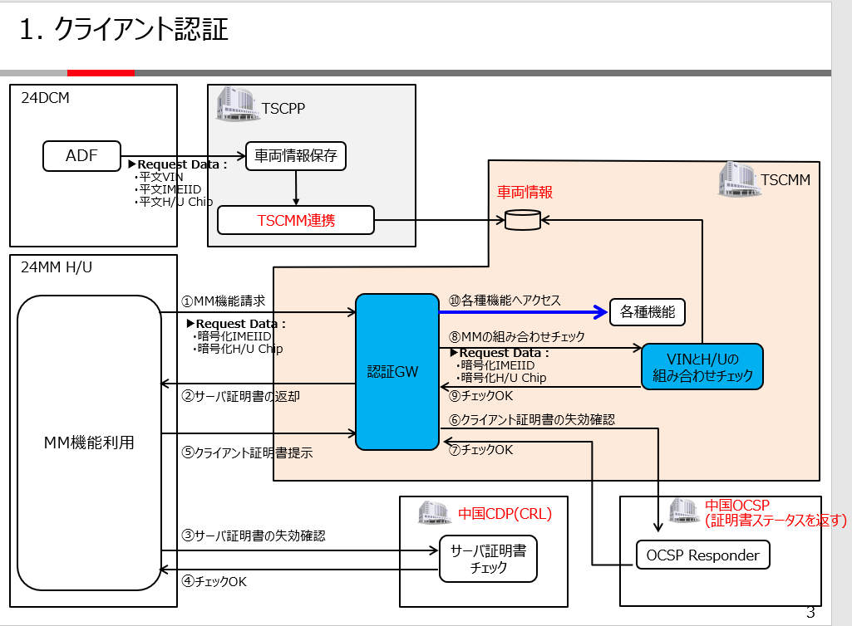
 |  | I/F 名称 |  |  | HTTPモジュール) |  |  |  |  |  |  | ※プロトコル(HTTPプロトコル:2.0 SSL/TLS:1.3)

 |  | URL |  |  | https://[ドメイン名]/ota/***

 |  | 概要 |  |  | インタフェースのパラメータは、HTTPヘッダ情報である。

本シート
 |  | 入力HEADER |  |  |  |  |  |  |  |  | 出力STATUS
 |  | パラメータ |  |  |  |  | 項目名称 |  |  |  | パラメータ |  |  |  | 項目名称
 |  | X-G-Authorization |  |  |  |  | ChipNo |  |  |  | HTTP_Status |  |  |  | HTTPステータス
※「車載器-センタ間通信標準仕様書_Ver.1.2.docx」をご参照
 |  | Authorization |  |  |  |  | Basic認証ヘッダ
 |  | User-Agent |  |  |  |  | 管理情報キー |  |  |  | 出力HEADER
 |  | UUID |  |  |  |  | デバイスの固有識別コード |  |  |  | パラメータ |  |  |  | 項目名称
 |  | requestId |  |  |  |  | リクエストID |  |  |  | requestId |  |  |  | リクエストID

 |  | 入力HEADER詳細
 |  | No. | パラメータ名 |  |  |  |  | 型 | 備考
 |  | 1 | X-G-Authorization |  |  |  |  | string | 暗号化されたチップシリアルNoヘッダが格納されている。
 |  |  |  |  |  |  |  |  | ※暗号化方法は今までクライアント認証にて使うBasic認証暗号化方法を流用
 |  |  |  |  |  |  |  |  | ※固定値（4個0）＋ ChipNoを暗号化する。
 |  |  |  |  |  |  |  |  | ※固定56桁
 |  | 2 | Authorization |  |  |  |  | string | 暗号化されたIMEIIDが格納されている。
 |  |  |  |  |  |  |  |  | ※暗号化方法は今までクライアント認証にて使うBasic認証暗号化方法を流用
 |  |  |  |  |  |  |  |  | ※固定値（0）+IMEIを暗号化する。
 |  |  |  |  |  |  |  |  | ※固定56桁
 |  | 3 | User-Agent |  |  |  |  | string | G-BOOKセンターのUser-Agent
 |  |  |  |  |  |  |  |  | ※固定14桁
 |  | 4 | UUID |  |  |  |  | string | 暗号化されたデバイスの固有識別コードヘッダが格納されている。
 |  |  |  |  |  |  |  |  | ※暗号化方法は今までクライアント認証にて使うBasic認証暗号化方法を流用
 |  |  |  |  |  |  |  |  | ※UUIDの前4桁（平文）+ UUIDの後16桁を暗号化する。
 |  |  |  |  |  |  |  |  | ※固定60桁
 |  | 5 | requestId |  |  |  |  | string | メンテナンス便利（特定のアクセスにナビゲート）用項目
 |  |  |  |  |  |  |  |  | ※ java.util.UUID.randomUUID() .tostring()
 |  |  |  |  |  |  |  |  | 例：a0db4cd5-b52b-4260-8eb2-4dda5953f05d
 |  |  |  |  |  |  |  |  | ※36桁

 |  | 使用例※入力HEADER
 |  | INPUT
 |  | X-G-Authorization: "R09MN0xRUFBPN09BUDdMNzE6N1JPOFA3UjdQUVBMTExRTExQNFZRTDE=" Authorization: "j70O2jxS5obqwVBptS44TrtwwtwtXpVP1rB43437aaostrtgSH6wxXE=" User-Agent: "YAA1AV888PCNCN" UUID: "P300R08VMIFRMkwyNOUWyMDE6T1BPMIA3UTJONZMTEwyTEwyNFZ7890RTDA=" requestId:"a0db4cd5-b52b-4260-8eb2-4dda5953f05d"

 |  | 出力STATUS詳細
 |  | No. | パラメータ名 |  |  |  |  | 型 | 備考
 |  | 1 | HTTP_Status |  |  |  |  | string | 処理結果により、返却値の異なるHTTPステータスが返却される。

 |  | HTTP_Status
 |  | 返却値 |  |  |  | 備考
 |  | 200 |  |  |  | 正常

 |  | 401 |  |  |  | 組合チェック失敗時に返却される。

 |  | 404 |  |  |  | 機能判別が不可能時に返却される。

 |  | 500 |  |  |  | 通信エラーの場合に返却される。（車載機リトライ1回）

 |  | 出力HEADER詳細
 |  | No. | パラメータ名 |  |  |  |  | 型 | 備考
 |  | 1 | requestId |  |  |  |  | string | 入力のリクエストIDと同じ |  |  |  | ※ | 異常場合、レスポンスしない
 |  |  |  |  |  |  |  |  | ※36桁

 |  | 使用例※出力HEADER
 |  | OUTPUT
 |  | requestId:"a0db4cd5-b52b-4260-8eb2-4dda5953f05d"

添付資料-JP(MM)
入手資料「24MM_009_Terminal Configuration Specification_ver.3.10_Appendix」から移転
※車載機と確認済み、センターが対応範囲IF一覧
24MM URLリスト Ver.3.10 JP

■URLリスト

No | サービス名 | 機能名 | Protocol | Method | TLS ver. | 試作URL
117 | OTA | 車両構成情報アップロード （ダイジェスト情報のみ） - Vehicle configuration information digest | http/2 | POST | 1.3 | https://{CENTER_FQDN_27}/ota/vsms/client/api/2.0/light/sync
200 | OTA | HMI表示データ取得及びSWパッケージDL - HMI Data acquisition and SW package DL | http/2 | GET | 1.3 | https://t-poc-r4-5-ap-northeast-1-cdn-signed.t-poc-r4-5.com/software/*
201 | OTA | OTA情報連携 - sync OTA information | http/2 | PUT | 1.3 | https://{CENTER_FQDN_27}/ota/datacollection/api/2.0/events
202 | OTA | OTA Action取得（個車特定情報）- OTA Action acquisition | http/2 | POST | 1.3 | https://{CENTER_FQDN_27}/ota/vsms/client/api/1.0/light/action
203 | OTA | 車両構成情報アップロード - Vehicle configuration information upload | http/2 | POST | 1.3 | https://{CENTER_FQDN_27}/ota/vsms/client/api/1.0/light/config
204 | OTA | キャンペーン有効性確認要求 - Campaign validity check | http/2 | POST | 1.3 | https://{CENTER_FQDN_27}/ota/vsms/client/api/1.0/light/campaign/status
205 | OTA | Uptane directorメタデータ取得 - Newer version confirmation (Director Metadata) | http/2 | GET | 1.3 | https://t-poc-r4-5-ap-northeast-1-cdn-unsigned.t-poc-r4-5.com/uptane/director/
206 | OTA | Uptane imageメタデータ取得 - Newer version confirmation (Image Metadata) | http/2 | GET | 1.3 | https://t-poc-r4-5-ap-northeast-1-cdn-unsigned.t-poc-r4-5.com/uptane/image/
207 | OTA | サーバPush内容取得 - OTA Command acquisition | http/2 | POST | 1.3 | https://{CENTER_FQDN_27}/ota/vsms/client/api/1.0/light/command
208 | OTA | 車両ログアップロードURL取得 - Vehicle Log Upload URL Acquisition | http/2 | POST | 1.3 | https://{CENTER_FQDN_27}/ota/datacollection/api/2.0/upload/initiate
210 | OTA | 車両ログアップロード完了通知 - Vehicle Log Upload Completion Notice | http/2 | POST | 1.3 | https://{CENTER_FQDN_27}/ota/datacollection/api/2.0/upload/complete

